상품제안서
응급미니구급함 2호 | 상품코드: S15659

 |  |  |  |  |  |  | 02-713-8555 | www.synergygift.co.kr
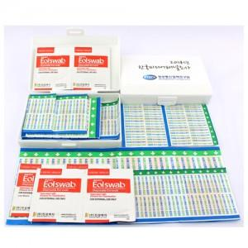

【상세/제작정보】 | 국내생산품입니다. 스티커비용은 별도입니다.(1,000개기준 스티커비용30,000원)

【인쇄/포장옵션】 | 스티커 / 종이케이스(비용추가)

【공급단가】 | 수량 | 1,000~ | 2,000~ | 3,000~ | 5,000~ | 10,000~
*VAT별도 | 단가 | 1,490원 | 1,430원 | 1,380원 | 1,320원 | 1,290원

【상품 URL】 | https://www.synergygift.co.kr:443/src/goods_detail.php?gdno=4899

